Sec Turismo, Ind y Com
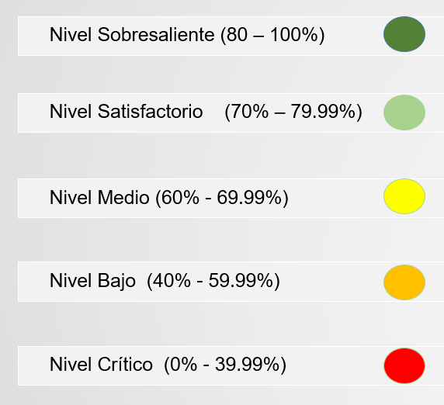
 |  |  |  | FORMATO |  |  |  |  |  |  |  |  |  |  |  |  |  | Código | F-SAD-127
 |  |  |  | SEGUIMIENTO AL PLAN DE ACCION DEL SISTEMA DEPARTAMETAL DE SERVICIO A LA CIUDADANIA SDSC 2020 - 2023 |  |  |  |  |  |  |  |  |  |  |  |  |  | Versión | 1
 |  |  |  |  |  |  |  |  |  |  |  |  |  |  |  |  |  | Fecha | 31-Mar-22
 |  |  |  |  |  |  |  |  |  |  |  |  |  |  |  |  |  | Página | 1 de 1

No. | LINEAS ESTRATÉGICAS | OBJETIVO | META | INDICADOR | TIPO DE META | EVIDENCIA | META FÍSICA |  |  |  |  |  |  |  | PRESUPUESTO ASIGNADO |  |  |  |  |  |  |  |  |  |  | E | SECRETARÍA RESPONSABLE | OBSERVACIONES | EVIDENCIAS
 |  |  |  |  |  |  | 2020 |  | 2021 |  | 2022 |  | 2023 |  | TIPO DE GASTO |  |  | 2020 |  | 2021 |  | 2022 |  | 2023
 |  |  |  |  |  |  | P | E | P | E | P | E | P | E | BIENES Y/O SERVICIOS | FUNCIONAMIENTO | INVERSIÓN | P | E | P | E | P | E | P | E
1 | Fortalecimiento de La Capacidad de la Ciudadanía | Actualizar el micrositio web de la Secretaría de Turismo, indusria y comercio, incluyendo la oferta de servicios, eventos, cronograma y enlaces; en articulacion con las redes sociales, con el propósito de brindar informacion actualizada, pertinente y oprtuna a los ciudadanos y personas juridicas en el Sector turismo, industria y comercio | Actualizar el micrositio web de la Secretaría de Turismo, indusria y comercio, incluyendo la oferta de servicios, eventos, cronograma y enlaces; en articulacion con las redes sociales, con el propósito de brindar informacion actualizada, pertinente y oprtuna a los ciudadanos y personas juridicas en el Sector turismo, industria y comercio | Micrositio web actualizado | M | Micrositio web actualizado | 0 |  | 1 |  | 1 | 1 | 1 | 1 |  |  | X | $ - |  | $ 33,000,000 |  | $ 33,000,000 | $ 33,000,000 | $ 24,800,000 | $ 12,400,000 | 50% | Secretaría de Turismo, Industria y comercio | Desde las redes sociales de la Secretarìa de Turismo Industria y Comercio, diariamente se genera contenido que es del interes de los empresarios del sector y de la ciudadania en general, como convocatorias, informacion de eventos y la promocion del destino y los empresarios. ademas en el micro sitio se alimenta cada semana o dos semanas con las noticias mas relevantes | https://quindio.gov.co/inicioturismo https://www.facebook.com/SecretariaTurismoIndustriaComercioQuindio https://instagram.com/turismo.quindio?igshid=YmMyMTA2M2Y=
2 | Fortalecimiento de La Capacidad de la Ciudadanía | Implementar la " Ruta de Servicios para la Atencion del Sector Turistico y Emprendedor ", con el propósito de brindar información pertinente y oportuna en cuanto a servicios a los ciudadanos y personas juridicas en el Sector turismo, industria y comercio | Implementar " La Ruta de Servicios para la Atencion del Sector Turistico y Emprendedor ", con el propósito de brindar información pertinente y oportuna en cuanto a servicios a los ciudadanos y personas juridicas en el Sector turismo, industria y comercio | Ruta de atencion implementada y publicada | M | Documento Ruta de atencion elaborado y publicado | 0 |  | 1 |  | 1 | 1 | 1 |  |  |  | X | $ - |  | $ 33,000,000 |  | $ 33,000,000 | $ 33,000,000 | $ 105,243,868 | $ 52,621,934 | 50% | Secretaría de Turismo, Industria y comercio | Durante el trimestre Se realizaron campañas, donde se dio a conocer a los empresarios del sector, la ruta de la formalidad turistica en los siguientes municipios del departamento. Salennto, Circasia y Montengro, en donde se impactaron 74 hoteles. donde Se adjuntan evidencias de las actividades. | EVIDENCIA 2

